ENERO
DIRECCIÓN DE ALUMBRADO PÚBLICO
INFORME MENSUAL

MES |  | DEL | AL | AÑO | RECIBIDOS
01 AL 31 de Enero 2023 |  |  |  |  | 380

 | ACCIONES REALIZADAS

ACCIONES |  |  |  |  | TOTAL GRAL | ACCIONES | TOTAL GRAL
Cambio de Luminaria |  |  |  |  | 43 | Luminaria Reparada | 441
Cambio de Poste |  |  |  |  | 0 | Reinstalacion de luminaria | 0
Circuito Reparado |  |  |  |  | 60 | Reparacion de Reflector | 0
Circuito Restablecido |  |  |  |  | 0 | Retiro de la Base del Poste | 0
Excavacion de Cepas e Instalacion de Anclas |  |  |  |  | 0 | Retiro de Poste (Concreto) | 0
Instalacion de Adornos Patrios |  |  |  |  | 0 | Retiro de Poste (Metalico) | 0
Instalacion de Luminarias |  |  |  |  | 0 | Retiro de Reflector o Luminaria | 0
Instalacion de Poste |  |  |  |  | 0 | Se encontro Funcionando Normal | 0
Instalacion de Reflector (Provicional) |  |  |  |  | 1 | Se Recogio Luminaria Caida | 0
Instalacion de Reflectores |  |  |  |  | 0 | Servicio | 78
 |  |  |  |  |  | Otros (tendido de linea) | 0
 |  |  |  |  |  | Total Servicios | 623
Los servicios realizados consisten en el apoyo a diversas dependencias y atención de reportes
ORIGEN DE REPORTES |  |  |  |  |  | COLONIAS DE MAYOR INCIDENCIA
VIA TELEFONICA |  |  |  |  | 155 | CENTRO TLAQUEPAQUE
OFICIO |  |  |  |  | 34 | SAN PEDRITO
PLATAFORMA CIUDADANA |  |  |  |  | 22 | TOLUQUILLA
CORRECTIVO INTERNO |  |  |  |  | 45 | CERRO DEL CUATRO
OTRO (SUPERVICION AREA TECNICA) |  |  |  |  |  | LAS HUERTAS

SENDERO SEGURO
ESCUELAS INTERVENIDAS |  |  |  | 7
LUMINARIAS REPARADAS |  |  |  | 8
INSTALACIÓN DE LUMINARIAS |  |  |  | 0
CIRCUITO REPARADO |  |  |  | 3
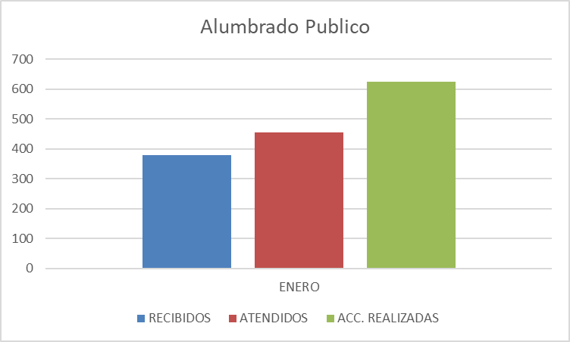

Actividades Varias:
Recorrido con la Presidenta en la Colonia El Mante Recorrido con la Presidenta en la Colonia Loma Bonita Ejidal Entrega de obra en la Colonia Las Huertas Entrega de obra en la Colonia Loma Bonita Recorrido con la Presidenta y entrega de obra en la Colonia Miravalle Recorrido de inspección e intervención de limpieza en la colonia Parques del Bosque Instalación del Comité de Sendero Seguro (ITESO) Entrega y autorización de PBR´S ante el Jefe de Gabinete
supervisión de obra en la escuela Benito Juárez Entrega de obra en la colonia Las Liebres Entrega de obra en la escuela Lauro Badillo Visita de inspección e en la colonia Las Huertas Inspección de obra en la colonia Buenos Aires Entrega de obra en la colonia Fovisste Miravalle Apoyo a la Dirección de Marcados para el traslado de puestos Apoyo a Parques y Jardines con el retiro de troncos y raíces Limpieza y mantenimiento de luminarias en la colonia El Sauz Apoyo a Servicios Especiales con tomas de corriente para diversos eventos
Entrega de obra Lomas de Tlaquepaque Reunion en sala de Expresidentes tema compras 2023 con Dir. Proveeduria operativo de Limpieza Arroyo de las Flores Toma de protesta Miravalle Poligono 1 Reunión con la coordinación Calle Jorge

Hoja1
REPORTES | ENERO
RECIBIDOS | 380
ATENDIDOS | 454
ACC. REALIZADAS | 623

Alumbrado Publico

